Element & Print
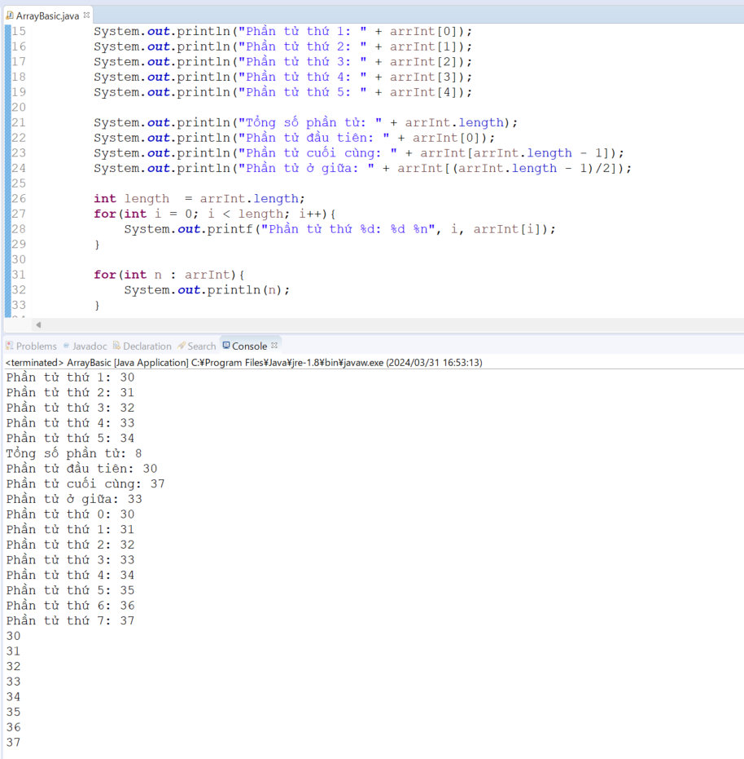
java_training
 | src
 |  | bookstore
 |  | ph1_basic
 |  | ph2_oop
 |  | ph3_array
 |  |  | ArrayBasic.java | → | edit

java_training\src\ph3_array\ArrayBasic.java
package ph3_array;

public class ArrayBasic {

public static void main(String[] args) {
study002();
}

// 002 Truy cập phần tử và in mảng
public static void study002(){
int[] arrInt = {30, 31, 32, 33, 34, 35, 36, 37};
// 30, 31, 32 31 1 (3-1)/2
// 30, 31, 32, 33 31 1 (4-1)/2

System.out.println("Phần tử thứ 1: " + arrInt[0]);
System.out.println("Phần tử thứ 2: " + arrInt[1]);
System.out.println("Phần tử thứ 3: " + arrInt[2]);
System.out.println("Phần tử thứ 4: " + arrInt[3]);
System.out.println("Phần tử thứ 5: " + arrInt[4]);

System.out.println("Tổng số phần tử: " + arrInt.length); |  |  |  |  |  | → | Tổng số phần tử của mảng
System.out.println("Phần tử đầu tiên: " + arrInt[0]); |  |  |  |  |  | → | Phần tử đầu tiên
System.out.println("Phần tử cuối cùng: " + arrInt[arrInt.length - 1]); |  |  |  |  |  | → | Phần tử cuối cùng
System.out.println("Phần tử ở giữa: " + arrInt[(arrInt.length - 1)/2]); |  |  |  |  |  | → | Quy ước phần tử ở giữa là ở vị trí (arrInt.length - 1)/2

int length = arrInt.length; |  |  |  |  |  | → | Thực hiện lấy chiều dài của mảng 1 lần để gán vào biến length
for(int i = 0; i < length; i++){ |  |  |  |  |  | → | Dùng vòng lặp for để in ra tất cả các phần tử ở trong mảng
System.out.printf("Phần tử thứ %d: %d %n", i, arrInt[i]);
}

for(int n : arrInt){ |  |  |  |  |  | → | Dùng vòng lặp for-each để in ra tất cả các phần tử ở trong mảng
System.out.println(n);
}

}

// 001 Khai báo mảng và truy cập mảng
public static void study001(){
// Khai báo mảng
int arrOne[];
int[] arrTwo;

// Khai báo mảng và cấp vùng nhớ
// int[] arrInt = new int[5];
// arrInt[0] = 30;
// arrInt[1] = 31;
// arrInt[2] = 32;
// arrInt[3] = 33;
// arrInt[4] = 34;
int[] arrInt = {30,31,32,33,34};
String arrStr[] = {"Zend 2", "PHP", "Java"};

System.out.println("Phần tử thứ 1: " + arrInt[0]);
System.out.println("Phần tử thứ 2: " + arrInt[1]);
System.out.println("Phần tử thứ 3: " + arrInt[2]);
System.out.println("Phần tử thứ 4: " + arrInt[3]);
System.out.println("Phần tử thứ 5: " + arrInt[4]);

System.out.println("Phần tử thứ 1: " + arrStr[0]);
System.out.println("Phần tử thứ 2: " + arrStr[1]);
System.out.println("Phần tử thứ 3: " + arrStr[2]);
}
}

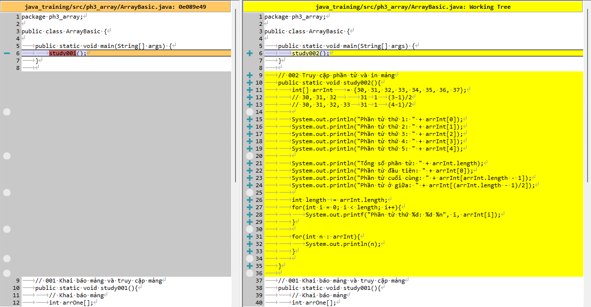

Thực thi

Nhập mảng
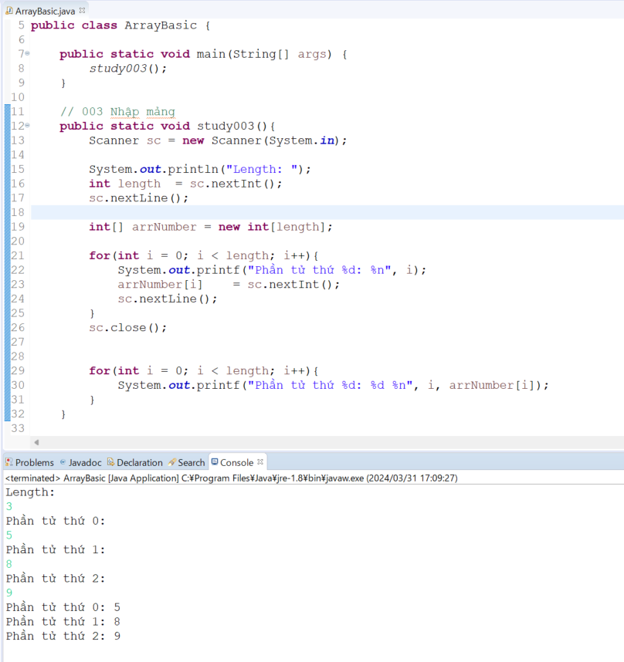
java_training
 | src
 |  | bookstore
 |  | ph1_basic
 |  | ph2_oop
 |  | ph3_array
 |  |  | ArrayBasic.java | → | edit

java_training\src\ph3_array\ArrayBasic.java
package ph3_array;

import java.util.Scanner;

public class ArrayBasic {

public static void main(String[] args) {
study003();
}

// 003 Nhập mảng
public static void study003(){
Scanner sc = new Scanner(System.in);

System.out.println("Length: ");
int length = sc.nextInt(); |  |  |  |  |  | → | Nhập vào số phần tử của mảng
sc.nextLine();

int[] arrNumber = new int[length];

for(int i = 0; i < length; i++){
System.out.printf("Phần tử thứ %d: %n", i);
arrNumber[i] = sc.nextInt(); |  |  |  |  |  | → | Gán gí trị nhập vào từ bán phím vào cho giá trị của phần tử của mảng
sc.nextLine();
}
sc.close();

for(int i = 0; i < length; i++){ |  |  |  |  |  | → | In mảng
System.out.printf("Phần tử thứ %d: %d %n", i, arrNumber[i]);
}
}

// 002 Truy cập phần tử và in mảng
public static void study002(){
int[] arrInt = {30, 31, 32, 33, 34, 35, 36, 37};
// 30, 31, 32 31 1 (3-1)/2
// 30, 31, 32, 33 31 1 (4-1)/2

System.out.println("Phần tử thứ 1: " + arrInt[0]);
System.out.println("Phần tử thứ 2: " + arrInt[1]);
System.out.println("Phần tử thứ 3: " + arrInt[2]);
System.out.println("Phần tử thứ 4: " + arrInt[3]);
System.out.println("Phần tử thứ 5: " + arrInt[4]);

System.out.println("Tổng số phần tử: " + arrInt.length);
System.out.println("Phần tử đầu tiên: " + arrInt[0]);
System.out.println("Phần tử cuối cùng: " + arrInt[arrInt.length - 1]);
System.out.println("Phần tử ở giữa: " + arrInt[(arrInt.length - 1)/2]);

int length = arrInt.length;
for(int i = 0; i < length; i++){
System.out.printf("Phần tử thứ %d: %d %n", i, arrInt[i]);
}

for(int n : arrInt){
System.out.println(n);
}

}

// 001 Khai báo mảng và truy cập mảng
public static void study001(){
// Khai báo mảng
int arrOne[];
int[] arrTwo;

// Khai báo mảng và cấp vùng nhớ
// int[] arrInt = new int[5];
// arrInt[0] = 30;
// arrInt[1] = 31;
// arrInt[2] = 32;
// arrInt[3] = 33;
// arrInt[4] = 34;
int[] arrInt = {30,31,32,33,34};
String arrStr[] = {"Zend 2", "PHP", "Java"};

System.out.println("Phần tử thứ 1: " + arrInt[0]);
System.out.println("Phần tử thứ 2: " + arrInt[1]);
System.out.println("Phần tử thứ 3: " + arrInt[2]);
System.out.println("Phần tử thứ 4: " + arrInt[3]);
System.out.println("Phần tử thứ 5: " + arrInt[4]);

System.out.println("Phần tử thứ 1: " + arrStr[0]);
System.out.println("Phần tử thứ 2: " + arrStr[1]);
System.out.println("Phần tử thứ 3: " + arrStr[2]);
}
}

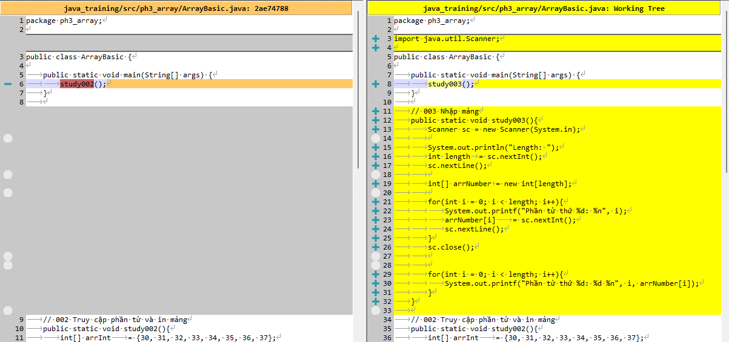

Thực thi

Sum, min, max
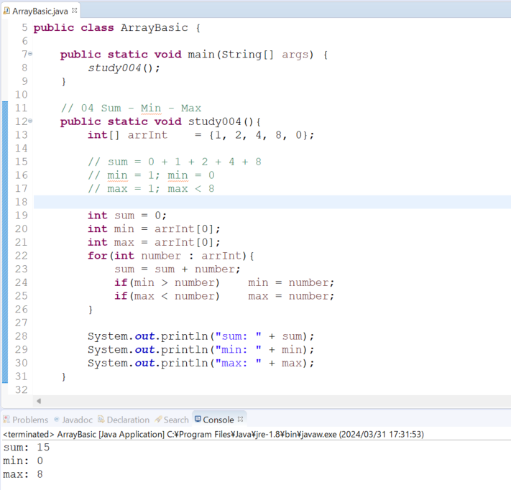
java_training
 | src
 |  | bookstore
 |  | ph1_basic
 |  | ph2_oop
 |  | ph3_array
 |  |  | ArrayBasic.java | → | edit

java_training\src\ph3_array\ArrayBasic.java
package ph3_array;

import java.util.Scanner;

public class ArrayBasic {

public static void main(String[] args) {
study004();
}

// 04 Sum - Min - Max
public static void study004(){
int[] arrInt = {1, 2, 4, 8, 0};

// sum = 0 + 1 + 2 + 4 + 8
// min = 1; min = 0
// max = 1; max < 8

int sum = 0;
int min = arrInt[0]; |  |  |  |  |  | → | Gán min là phần tử đầu tiên
int max = arrInt[0]; |  |  |  |  |  | → | Gán max là phần tử đầu tiên
for(int number : arrInt){
sum = sum + number;
if(min > number) min = number; |  |  |  |  |  | → | Nếu min > number thì cập nhật lại giá trị của min
if(max < number) max = number; |  |  |  |  |  | → | Nếu max < number thì cập nhật lại giá trị của max
}

System.out.println("sum: " + sum);
System.out.println("min: " + min);
System.out.println("max: " + max);
}

// 003 Nhập mảng
public static void study003(){
Scanner sc = new Scanner(System.in);

System.out.println("Length: ");
int length = sc.nextInt();
sc.nextLine();

int[] arrNumber = new int[length];

for(int i = 0; i < length; i++){
System.out.printf("Phần tử thứ %d: %n", i);
arrNumber[i] = sc.nextInt();
sc.nextLine();
}
sc.close();

for(int i = 0; i < length; i++){
System.out.printf("Phần tử thứ %d: %d %n", i, arrNumber[i]);
}
}

// 002 Truy cập phần tử và in mảng
public static void study002(){
int[] arrInt = {30, 31, 32, 33, 34, 35, 36, 37};
// 30, 31, 32 31 1 (3-1)/2
// 30, 31, 32, 33 31 1 (4-1)/2

System.out.println("Phần tử thứ 1: " + arrInt[0]);
System.out.println("Phần tử thứ 2: " + arrInt[1]);
System.out.println("Phần tử thứ 3: " + arrInt[2]);
System.out.println("Phần tử thứ 4: " + arrInt[3]);
System.out.println("Phần tử thứ 5: " + arrInt[4]);

System.out.println("Tổng số phần tử: " + arrInt.length);
System.out.println("Phần tử đầu tiên: " + arrInt[0]);
System.out.println("Phần tử cuối cùng: " + arrInt[arrInt.length - 1]);
System.out.println("Phần tử ở giữa: " + arrInt[(arrInt.length - 1)/2]);

int length = arrInt.length;
for(int i = 0; i < length; i++){
System.out.printf("Phần tử thứ %d: %d %n", i, arrInt[i]);
}

for(int n : arrInt){
System.out.println(n);
}

}

// 001 Khai báo mảng và truy cập mảng
public static void study001(){
// Khai báo mảng
int arrOne[];
int[] arrTwo;

// Khai báo mảng và cấp vùng nhớ
// int[] arrInt = new int[5];
// arrInt[0] = 30;
// arrInt[1] = 31;
// arrInt[2] = 32;
// arrInt[3] = 33;
// arrInt[4] = 34;
int[] arrInt = {30,31,32,33,34};
String arrStr[] = {"Zend 2", "PHP", "Java"};

System.out.println("Phần tử thứ 1: " + arrInt[0]);
System.out.println("Phần tử thứ 2: " + arrInt[1]);
System.out.println("Phần tử thứ 3: " + arrInt[2]);
System.out.println("Phần tử thứ 4: " + arrInt[3]);
System.out.println("Phần tử thứ 5: " + arrInt[4]);

System.out.println("Phần tử thứ 1: " + arrStr[0]);
System.out.println("Phần tử thứ 2: " + arrStr[1]);
System.out.println("Phần tử thứ 3: " + arrStr[2]);
}
}

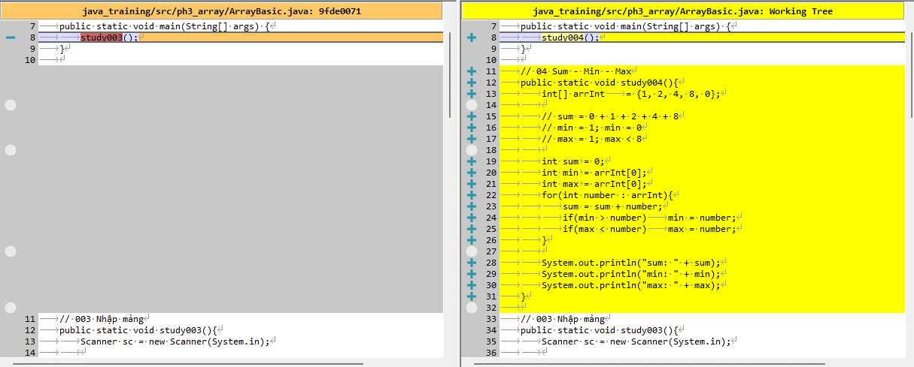

Thực thi

